Internal stables
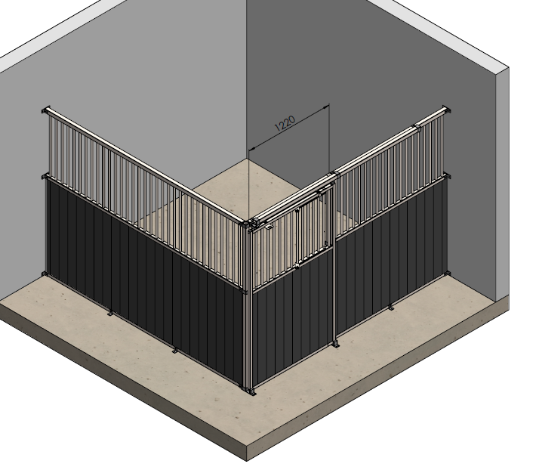

Produkt | Standard +Drzwi przesuwne | Cena PLN

Specyfikacja | Swierk gr.43mm | Plastik gr.32mm | Bambus gr.32mm
Front 3000 x 2200 mm+Drzwi | 3250 | 3595 | 4195
Front 3500 x 2200 mm+Drzwi | 3633 | 4040 | 4740
Front 4000 x 2200 mm+Drzwi | 4020 | 4490 | 5295

Przegroda 3000 x 2200 mm(rurka25x2mm) | 1875 | 2255 | 2855
Przegroda 3500 x 2200 mm(rurka 25x2mm) | 2260 | 2670 | 3379
Przegroda 4000 x 2200 mm(rurka 25x2mm) | 2645 | 3145 | 3950
Przegroda z pełnym wypełnieniem 3000 x 2200 mm | 1995 | 2840 | 3740
Przegroda z pełnym wypełnieniem 3500 x 2200 mm | 2400 | 3340 | 4765
Przegroda z pełnym wypełnieniem 4000 x 2200 mm. | 2810 | 3810 | 5025



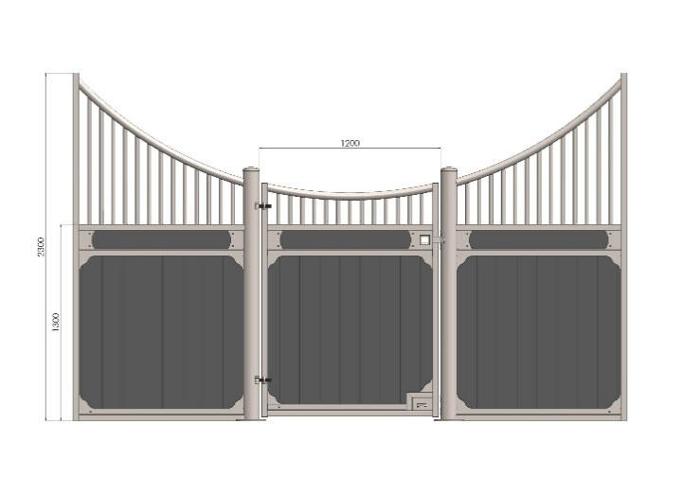

Produkt | Balmoral | Cena w PLN

Specyfikacja | Swierk gr.42mm | Plastik gr.32mm | Bamboo gr.32mm
Front 3000 x 2300 mm+drzwi | 5470 | 5970 | 6770
Front 3500 x 2300 mm +drzwi | 5685 | 6260 | 7190
Front 4000 x 2300 mm+drzwi | 6005 | 6655 | 7525

Przegroda 3000 x 2300 mm(rurka25x2mm) | 2380 | 2780 | 3580
Przegroda 3500 x 2300 mm(rurka25x2mm) | 2860 | 3335 | 4270
Divider tube 4000 x 2300 mm(rurka 25x2mm) | 3450 | 4000 | 5065
Przegroda z pełnym wypełnieniem 3000x2300mm | 2720 | 3880 | 5275
Przegroda z pełnym wypełnieniem 3500x2300mm | 3040 | 4530 | 6155
Przegroda z pełnym wypełnieniem 4000x2300mm | 3370 | 5180 | 7310

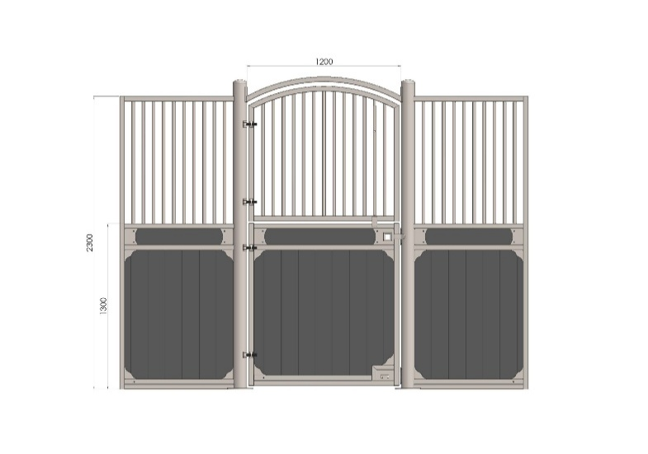

Produkt | Windsor | Cena w PLN

Specyfikacja | Swierk gr.42mm | Plastik gr.32mm | Bamboo gr.32mm
Front 3000 x 2300 mm+drzwi | 5600 | 6100 | 6750
Front 3500 x 2300 mm+drzwi | 6525 | 7100 | 7903
Front 4000 x 2300 mm+drzwi | 6700 | 7350 | 8435

Przegroda 3000 x 2300 mm(rurka25x2mm) | 2380 | 2780 | 3580
Przegroda 3500 x 2300 mm(rurka25x2mm) | 2860 | 3335 | 4270
Przegroda 4000 x 2300 mm(rurka25x2mm) | 3450 | 4000 | 5065
Przegroda z pełnym wypełnieniem 3000 x 2300 mm | 2720 | 3880 | 5275
Przegroda z pełnym wypełnieniem 3500 x 2300 mm | 3040 | 4530 | 6155
Przegroda z pełnym wypełnieniem 4000 x 2300 mm | 3370 | 5180 | 7310

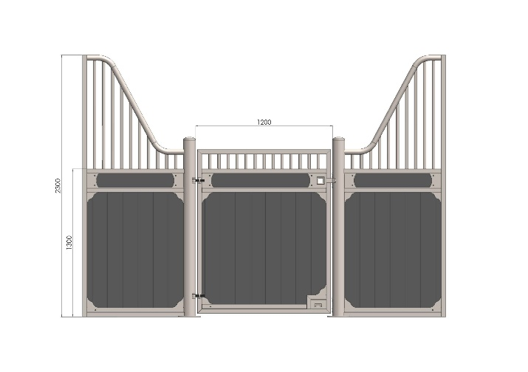

Produkt | Royal Wave | Cena w PLN

Specyfikacja | Swierk gr.42mm | Plastik gr.32mm | Bamboo gr.32mm
Front 3000 x 2300 mm+drzwi | 5340 | 5870 | 6670
Front 3500 x 2300 mm+drzwi | 5585 | 6160 | 7090
Front 4000 x 2300 mm+drzwi | 5915 | 6565 | 7425

Przegroda 3000 x 2300 mm(rurka25x2mm) | 2380 | 2780 | 3580
Przegroda 3500 x 2300 mm(rurka25x2mm) | 2860 | 3335 | 4270
Przegroda 4000 x 2300 mm(rurka25x2mm) | 3450 | 4000 | 5065
Przegroda z pełnym wypełnieniem 3000 x 2300 mm | 2720 | 3880 | 5275
Przegroda z pełnym wypełnieniem 3500 x 2300 mm | 3040 | 4530 | 6155
Przegroda z pełnym wypełnieniem 4000 x 2300 mm | 3370 | 5180 | 7310

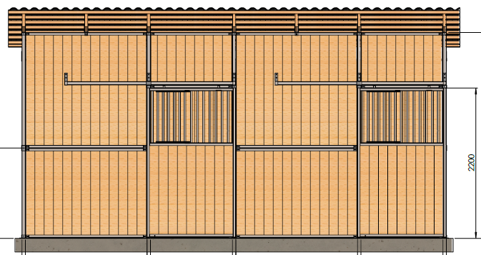

Produkt | Boks zewnetrzny

Specyfikacja | Cena za swiekra gr.42mm | Cena plastik gr32mm
3000x3000mm +drzwi,pierwszy boks | 10675 | 13960
3000x3000mm+drzwi,nastepne dodane boksy | 9150 | 10810

3500x3000mm +drzwi,pierwszy boks | 11930 | 15700
3500x3000mm+drzwi,nastepne dodane boksy | 10230 | 12145

3500x3500mm + drzwi, pierwszy boks | 13240 | 17800
3500x3500mm+drzwi,nastepne dodane boksy | 11485 | 13700

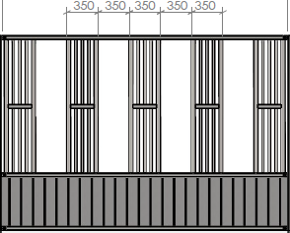

Produkt | Pasnik

Specyfikacja | Cena deska swierk gr.42mm | Deska plast. gr.32m
3000x2200mm | 3300 | 3400

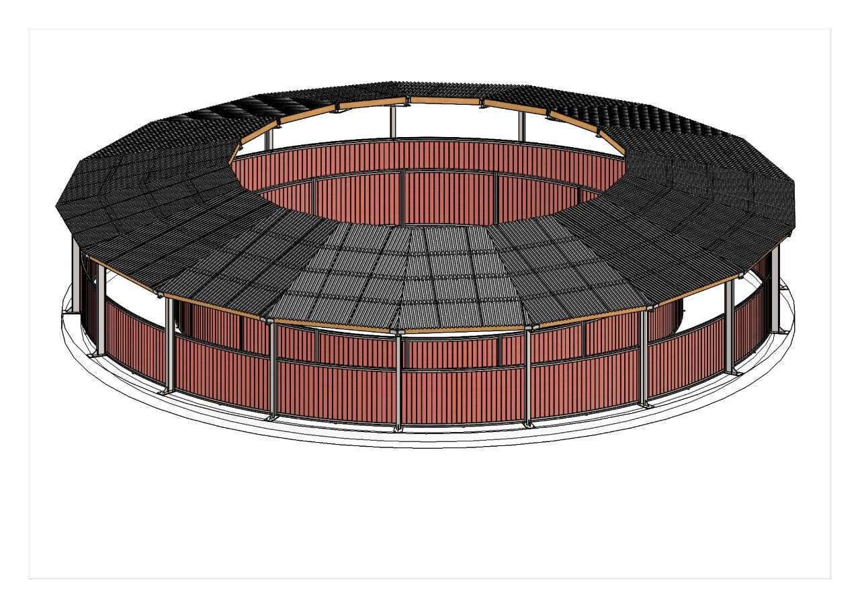

Produkt | Konstrukcja dachu dla kieratu

Specification
16m diameter | specjalna wycena
18m diameter | specjalna wycena
20m diameter | specjalna wycena

Product | Options

Specification | PLN

koryto uchylne | 450
koryto obrotowe | 820

Okno stalowe 80x80cm uchylne | 1650
Okno stalowe 100x100cm uchylne | 2035
Okno 100x60x 87cm | 2720

Slupek 1500x108cm do wiazania konia | 550

